EST-EST
 |  |  | V DE LINEA |  |  | V DE FASE GEN. |  |  |  |  | MODULO | ANGULO |  |  | V DE CARGA |  |  | parte real | parte imag
COLOCA SECUENCIA | indirecta |  | Vac=380*e^30ºj |  |  | Ean=219,39*e^0ºj |  |  |  |  |  |  |  |  | Vz1 o Vao=141,035074263267-27,1441371979227i |  | Vz1 o Vao=143,623*e^-10,894º*j | 9.5262794416 | 5.5
 |  |  | Vab=380*e^150ºj |  |  | Ebn=219,39*e^120ºj |  |  |  |  |  |  |  |  | Vz2 o Vbo=-188,049925736733+162,853176138345i |  | Vz2 o Vbo=248,765e^139,107*j | -2.7141704501 | -14.103766839
 |  |  | Vbc=380*e^270ºj |  |  | Ecn=219,39*e^240ºj |  |  |  |  |  |  |  | 11 | Vz3 o Vco=-188,049925736733-217,141450534191i |  | Vz3 o Vco=287,251e^-130,893*j | -4.0714508822 | 11.753004577
COLOCA VALOR VLINEA | 380 |  |  |  |  |  |  |  |  |  | z1 o Za |  |  | 11 | 30
 |  |  |  |  | EN ESTRELLA: VLINEA = RAIZ(3)*VFASE(o de carga) ILINEA = IFASE(o de carga) Ptri. = RAIZ(3)*Ulin.*Ilin.*cos(fi), Stri.=RAIZ(3)*Ulin.*Ilin. |  |  |  |  |  | 20 | -30 |  | Iz1 o Ia= 11*e^30º*j |  |  |  |  | Iz1 o Ia =9,526+5,5*j

 |  |  |  |  |  |  |  |  |  |  |  |  |  | 14.3625541 | -100.893
 |  |  |  |  |  |  |  |  |  |  | z3 o Zc |  |  | 14.3625541 | -100.89338159
 |  | a |  | Ir |  |  |  |  |  |  | 20 | -30 |  | Iz3 o Ic= 14,363*e^-100,893º*j |  |  |  |  | Iz3 o Ic =-2,714-14,104*j
Ineutro
Ineutro
Ineutro
Ineutro
Ineutro
Ineutro
Ineutro
¿SISTEMA PERFECTO? | si |  |  |  |  |  |  |  | a
Ineutro
Ineutro
Ineutro
Ineutro
Ineutro
Ineutro
Ineutro
Ineutro
Ineutro
Ineutro
Ineutro
Ineutro
Ineutro
Ineutro
Ineutro
Ineutro
Ineutro
Ineutro
Ineutro
Z1
 |  |  |  |  |  |  |  |  |  |  | z2 o Zb |  |  | 12.438240586 | 109.107
Ineutro
Ineutro
Ineutro
Ineutro
Ineutro
Ineutro
Ineutro
Ineutro
Ineutro
Ineutro
 |  |  |  |  |  |  |  |  |  |  | 20 | 30 |  | 12.438240586 | 109.10709924
¿CARGA EQUILIBRADA? | si |  |  |  |  |  |  |  |  |  |  |  |  | Iz2 o Ib= 12,438*e^109,107º*j |  |  |  |  | Iz2 o Ib=-4,071+11,753*j
Zon
Zon
Zon
Ion
Ion
Ion
Ineutro
Ineutro
Ineutro
Ineutro
Ineutro
Ineutro
Ineutro
Ineutro
Ineutro
Ineutro
Ineutro
Ineutro
Ineutro
Ineutro
Ineutro
Ineutro
Ineutro
Ineutro
Ineutro
Ineutro
Ineutro
Ineutro
Ineutro
Ineutro
Ineutro
Ineutro
Ineutro
Ineutro
Ineutro
Ineutro
Ineutro
Ineutro
Ineutro
Ineutro
Ineutro
Ineutro
Ineutro
Ineutro
Ineutro
Ineutro
Ineutro
Ineutro
Ineutro
Ineutro
Ineutro
Ineutro
Ineutro
Ineutro
Ineutro
Ineutro
Ineutro
Ineutro
Ineutro
Ineutro
Ineutro
Ineutro
Von
Von
Von
Z3
Z2
COLOQUE EL TIPO DE SISTEMA
 |  |  |  |  |  |  |  |  |  |  | z0
¿ES NECESARIO CALCULAR Von? | si |  |  |  |  |  |  |  |  |  | 0 | 0
 |  |  |  |  |  |  |  |  |  |  |  |  |  |  |  | auxiliares caso de la tension | dir | ind
 | b |  | c | It |  |  |  | c |  | b |  |  |  |  | vao |  | 143.623 | 143.623
 | Is |  |  |  |  |  |  |  |  |  |  |  |  |  | vbo
tetrafilar |  |  |  |  |  |  |  |  |  |  |  |  |  |  | vco

RESULTADOS

 |  |  |  |  |  |  |  |  | G
 |  |  |  |  |  |  |  |  | auxiliar
Corrientes de linea |  |  |  | Potencias de fase |  | Potencias trifasicas |  |  |  |  |  |  | voltaje fase
Ir |  |  |  | Pz1= 1368,193W |  | Ptrif.=7310,922W |  |  | expo |  | bino |  | 219.39 |  | potencias P |  | redondeado potencias P |  |  | red. pot. Q |  | potencia s
Ir= Iz1 o Ia= 11*e^30º*j |  |  |  | Pz2= 2369,803W |  |  |  |  | 11 | 30 | real | ima |  |  | 1368.1928322 | en z1 | 1368.193 |  | -789.9265 | -789.927 |  | 1579.853
 |  |  |  | Pz3= 3572,926W |  | Qtrif.=-1484,551VAR |  |  | 11 | 30 | 9.5262794416 | 5.5 |  |  | 2369.8031116 | en z2 | 2369.803 |  | 1368.2064644 | 1368.206 |  | 2736.413
Is |  |  |  |  |  |  |  |  |  |  | 9,52627944162883+5,5i |  |  |  | 3572.9256793 | en z3 | 3572.926 |  | -2062.8296027 | -2062.83 |  | 4125.659
Is=Iz2 o Ib= 12,438*e^109,107º*j |  |  |  | Qz1= -789,927VAR |  | Strif.=7460,125VA |  |  | 10.9695 | 90 |  |  |  | total |  |  | 7310.922 |  |  | -1484.551
 |  |  |  | Qz2= 1368,206VAR |  |  |  |  | 10.97 | 90 | 6.7196329881E-16 | 10.9695
It |  |  |  | Qz3= -2062,83VAR |  |  |  |  |  |  | 6,71963298806005E-16+10,9695i
It=Iz3 o Ic= 14,363*e^-100,893º*j |  |  |  |  |  |  |  |  | 10.9695 | 270
 |  |  |  |  |  |  |  |  | 10.97 | 270 | -2.0158898964E-15 | -10.9695
 |  |  |  | Sz1= 1579,853VA |  |  |  |  |  |  | -2,01588989641802E-15-10,9695i
Ineutro |  |  |  | Sz2= 2736,413VA |  |  |  |  |  |  | real neutro | ima neutro
0 |  |  |  | Sz3= 4125,659VA |  |  |  |  |  |  | 9.5262794416 | 5.5 |  | resultado in
0 |  |  |  |  |  | modulo | angulo | p. real | p, ima |  | 11 | 30 |  | 9,52627944162883+5,5i
 |  |  |  |  | van | 219.39 | 0 | 219.39 | 0 |  | 11 | 30 |  | modulo | angulo
 |  |  |  |  | vbn | 219.39 | 120 | -109.695 | 189.99731334 |  |  |  |  | 11 | 30
 |  |  |  |  | vcn | 219.39 | 240 | -109.695 | -189.99731334

 |  |  |  |  |  |  |  |  | AUX Von

Von = 82,923*e^19,1073853635936º*j |  |  |  |  |  |  |  |  |  |  | modulo | angulo | parte real | parte ima
 |  |  |  |  |  |  |  |  |  | yz1 | 0.05 | 30 | 0.043301270189 | 0.025 | 0,0433012701892219+0,025i
 |  |  |  |  |  |  |  |  |  | yz2 | 0.05 | -30 | 0.043301270189 | -0.025 | 0,0433012701892219-0,025i
 |  |  |  |  |  |  |  |  |  | yz3 | 0.05 | 30 | 0.043301270189 | 0.025 | 0,0433012701892219+0,025i
 |  |  |  |  |  |  |  |  |  | yz0 | infinito |  |  |  | 0

NUMERADOR Von = 10,97*e^30,001º*j |  |  |  |  |  |  |  |  |  |  | denominador Von |  | numerador Von |  |  |  |  |  |  | numerador |  | denominador
 |  |  |  |  |  |  |  |  |  | p.real | 0.12990381057 |  | modulo | angulo | p.real | p.ima
NUMERADOR Von = 9,5+5,485i
 |  |  |  |  |  |  |  |  |  | p.ima | 0.025 | ean*ya | 10.97 | 30 | 9.5 | 5.485 | para z1 | - | - | 9,5+5,485i
 |  |  |  |  |  |  |  |  |  | modulo | 0.132 | ebn*yb | 10.97 | 90 | 0 | 10.97 | para z2 |  |  | 10,97i
 |  |  |  |  |  |  |  |  |  | angulo | 10.893 | ecn^yc | 10.97 | 270 | 0 | -10.97 | para z3 |  |  | -10,97i
DENOMINADOR Von = 0,132*e^10,893º*j |  |  |  |  |  |  |  |  |  |  |  |  |  |  |  |  |  |  | total | 9,5+5,485i | total | 0,129903810567666+0,025i
 |  |  |  |  |  |  |  |  |  |  |  | numerador von |  | denominador von |  |  |  |  | modulo | 10.969741337 | modulo | 0.13228756555
 |  |  |  |  |  |  |  |  |  |  |  | p.real | p.ima | p.real | p.ima |  |  |  | angulo | 30.000780013 | angulo | 10.893394649
DENOMINADOR Von = 0,129903810567666+0,025i |  |  |  |  |  |  |  |  |  |  |  | 9.5 | 5.485 | 0.13 | 0.025
 |  |  |  |  |  |  |  |  |  |  |  | modulo | angulo | modulo | angulo
 |  |  |  |  |  |  |  |  |  |  |  | 10.97 | 30.001 | 0.132 | 10.893
 |  |  |  |  |  |  |  |  |  |  |  |  | modulo | angulos |  |  |  |  | von
 |  |  |  |  |  |  |  |  |  |  |  | von | 83.106060606 | 19.108 |  |  |  | mod | 82.923450069
 |  |  |  |  |  |  |  |  |  |  |  | von | parte real | parte ima |  |  |  | ang | 19.107385364
 |  |  |  |  |  |  |  |  |  |  |  |  | 78.527 | 27.205 |  |  |  |  | 78,3549257367327+27,1441371979227i

 |  |  |  |  |  |  |  |  |  |  |  |  |  |  |  |  |  |  |  |  | parte real | parte imaginaria
 |  |  |  |  |  |  |  |  |  |  |  |  |  |  |  |  |  |  |  | van | 219.39 | 0 | 219,39
 |  |  |  |  |  |  |  |  |  |  |  |  |  |  |  |  |  |  |  | vbn | -109.695 | 189.99731334 | -109,695+189,997313336268i
 |  |  |  |  |  |  |  |  |  |  |  |  |  |  |  |  |  |  |  | vcn | -109.695 | -189.99731334 | -109,695-189,997313336268i

 |  |  |  |  |  |  |  |  |  |  |  |  |  |  |  |  |  |  |  |  |  |  |  | modulo | angulo
 |  |  |  |  |  |  |  |  |  |  |  |  |  |  |  |  |  |  | eao | ean-evo |  | 141,035074263267-27,1441371979227i |  | 143.62345337 | -10.894148557
 |  |  |  |  |  |  |  |  |  |  |  |  |  |  |  |  |  |  | ebo | ebn-evo |  | -188,049925736733+162,853176138345i |  | 248.76481172 | 139.10709924
 |  |  |  |  |  |  |  |  |  |  |  |  |  |  |  |  |  |  | eco | ecn.eco |  | -188,049925736733-217,141450534191i |  | 287.251082 | -130.89338159

EST-EST-Rpat
 |  |  | V DE LINEA |  |  | V DE FASE GEN. |  |  | V DE CARGA |  |  | MODULO | ANGULO |  |  |  |  |  |  | parte real | parte imag
COLOCA SECUENCIA | directa |  | Vac= 380*e^150ºj |  |  | Van=219,393102292058*e^0ºj |  |  | Vz1 o Vao=243,7710*j |  | Vz1 o Vao= 243,771*e^0*j |  |  |  |  |  |  |  | z1 | 12.188544003 | 0
 |  |  | Vab= 380*e^30ºj |  |  | Vbn=219,393102292058*e^240ºj |  |  | Vz2 o Vbo=-85,319-190*j |  | Vz2 o Vbo= 208,277*e^-114,182*j |  |  |  |  |  |  |  | z3 | -8.5317838147 | 19.000041995
 |  |  | Vbc= 380*e^270ºj |  |  | Vcn=219,393102292058*e^120ºj |  |  | Vz3 o Vco=-85,319+ 190*j |  | Vz3 o Vco= 208,277*e^114,182*j |  |  |  | 12.188544003 | 0 |  |  | z2 | -8.5317838147 | -19.000041995
COLOCA VALOR VLINEA | 380 |  |  |  |  |  |  |  |  |  |  | z1 o Za |  |  | 12.188544003 | -7.0197821995E-16 |  |  |  | 12,189 | 12.189 | 0
 |  |  |  |  |  |  |  |  |  |  |  | 20 | 0 |  | Iz1 o Ia= 12,189*e^0º*j |  |  |  |  | Iz1 o Ia=12,189

 |  |  |  |  |  |  |  |  |  |  |  |  |  |  | 20.827696245 | 114.182 |  |  |  |  | modulo | angulo
 |  |  |  |  |  |  |  |  |  |  |  | z3 o Zc |  |  | 20.827696245 | 114.18228202 |  |  |  | -8,532+19i | 20.827746494 | 114.18258985
 |  | a |  | Ir |  |  |  | a |  |  |  | 10 | 0 |  | Iz3 o Ic= 20,828*e^114,182º*j |  |  |  |  | Iz3 o Ic =-8,532+19i
¿SISTEMA PERFECTO? | si
Z1
 |  |  |  |  |  |  |  |  |  |  |  | z2 o Zb |  |  | 20.827696245 | -114.182 |  |  |  |  | modulo | angulo
 |  |  |  |  |  |  |  |  |  |  |  | 10 | 0 |  | 20.827696245 | -114.18228202 |  |  |  | -8,532-19i | 20.827746494 | -114.18258985
¿CARGA EQUILIBRADA? | no |  |  |  |  |  |  |  |  |  |  |  |  |  | Iz2 o Ib= 20,828*e^-114,182º*j |  |  |  |  | Iz2 o Ib=-8,532-19i
Ion
Ion
Ion
Rpat
Ineutro
Ineutro
Ineutro
Ineutro
Ineutro
Ineutro
Ineutro
Ineutro
Ineutro
Ineutro
Ineutro
Ineutro
Ineutro
Ineutro
Ineutro
Ineutro
Ineutro
Ineutro
Ineutro
Ineutro
Ineutro
Ineutro
Ineutro
Ineutro
Ineutro
Ineutro
Ineutro
Ineutro
Ineutro
Ineutro
Ineutro
Ineutro
Ineutro
Ineutro
Ineutro
Ineutro
Ineutro
Ineutro
Ineutro
Ineutro
Ineutro
Ineutro
Ineutro
Ineutro
Ineutro
Ineutro
Ineutro
Ineutro
Von
Von
Z3
Z2
 |  | n |  |  |  |  |  |  | o
 |  |  |  |  |  |  |  |  |  |  |  | Rpat.
¿ES NECESARIO CALCULAR Von? | si |  |  |  |  |  |  |  |  |  |  | 5 | 0

 | c |  | b | Is |  |  | c |  |  | b
 | It
trifilar

RESULTADOS

Corrientes de linea |  |  |  | Potencias de fase |  | Potencias trifasicas |  |  |  |  |  |  |  | voltaje fase
Ir |  |  |  | #VALUE! |  | #VALUE! |  |  |  |  |  |  |  | 219.39310229 |  | potencias P |  | redondeado potencias P |  |  | red. pot. Q |  | potencia s
Ir= Iz1 o Ia=12,189 |  |  |  | Pz2= 4337,929W |  |  |  |  |  |  |  |  |  |  |  | g | en z1 | #VALUE! |  | 0 | 0 |  | #VALUE!
Ir= 12,189*e^0º*j

 |  |  |  | Pz3= 4337,929W |  | Qtrif.=0VAR |  |  |  |  |  |  |  |  |  | 4337.9293089 | en z2 | 4337.929 |  | 0 | 0 |  | 4337.929
Is |  |  |  |  |  |  |  |  |  |  |  |  |  |  |  | 4337.9293089 | en z3 | 4337.929 |  | 0 | 0 |  | 4337.929
Is= Iz3 o Ic =-8,532+19i |  |  |  | Qz1= 0VAR |  | #VALUE! |  |  |  |  |  |  |  |  |  |  |  | #VALUE! |  |  | 0
Is= 20,828*e^114,183
 |  |  |  | Qz2= 0VAR
It |  |  |  | Qz3= 0VAR
It= Iz2 o Ib=-8,532-19i
It= 20,828*e^-114,183
 | -4,875 |  |  | #VALUE!
Ineutro | modulo | angulo |  | Sz2= 4337,929VA
In= -4,875 | 4.875 | 180 |  | Sz3= 4337,929VA
In= 4,875*e^180º*j |  |  |  |  |  | modulo | angulo | p. real | p, ima
 |  |  |  |  | van | 219.39310229 | 0 | 219.39310229 | 0
 |  |  |  |  | vbn | 219.39310229 | 240 | -109.69655115 | -190
 |  |  |  |  | vcn | 219.39310229 | 120 | -109.69655115 | 190

 |  |  |  |  |  |  |  |  | AUX Von

Von = 24,378*e^180º*j |  |  |  |  |  |  |  |  |  |  |  | modulo | angulo | parte real | parte ima
 |  |  |  |  |  |  |  |  |  |  | ya | 0.05 | 0 | 0.05 | 0
 |  |  |  |  |  |  |  |  |  |  | yb | 0.1 | 0 | 0.1 | 0
 |  |  |  |  |  |  |  |  |  |  | yc | 0.1 | 0 | 0.1 | 0
 |  |  |  |  |  |  |  |  |  |  | yRpa | 0.2 | 0 | 0.2 | 0

NUMERADOR Von=10,97*e^180º*j |  |  |  |  |  |  |  |  |  |  |  | denominador Von |  | numerador Von |  |  |  |  |  |  |  |  |  |  | DENOMINADOR REAL
 |  |  |  |  |  |  |  |  |  |  |  | 0.45 |  | modulo | angulo | p.real | p.ima |  | NUMERADOR REAL
NUMERADOR Von = -10,97 |  |  |  |  |  |  |  |  |  |  |  |  |  |  |  |  |  |  |  | ean*ya | 10,97 |  |  |  |  | ya | 0,05
 |  |  |  |  |  |  |  |  |  |  |  | 0 | ean*ya | 10.97 | 0 | 10.97 | 0 | para z1 |  | ebn*yb | -10,97-19i |  |  |  |  | yb | 0,1
 |  |  |  |  |  |  |  |  |  |  |  | 0.45 | ebn*yb | 21.939 | 240 | -10.97 | -19 | para z2 |  | ecn*yc | -10,97+19i |  |  |  |  | yc | 0,1
 |  |  |  |  |  |  |  |  |  |  |  | 0 | ecn^yc | 21.939 | 120 | -10.97 | 19 | para z3 |  |  |  | modulo | angulo |  |  | yRpa | 0,2
DENOMINADOR Von=0,45*e^0º*j |  |  |  |  |  |  |  |  |  |  |  |  |  |  |  |  |  |  |  | numerador | -10,97 | 10.97 | 180 |  |  |  |  | modulo | angulo
 |  |  |  |  |  |  |  |  |  |  |  |  |  |  |  |  |  |  |  |  |  |  |  |  | denominador | 0,45 |  | 0.45 | 0

DENOMINADOR Von = 0,45
 |  |  |  |  |  |  |  |  |  |  |  |  |  |  |  |  |  |  |  |  | VON TOTAL

 |  |  |  |  |  |  |  |  |  |  |  |  |  |  |  |  |  |  |  |  | numero | -24,3777777777778 |  | p.real | p.ima
 |  |  |  |  |  |  |  |  |  |  |  |  |  |  |  |  |  |  |  |  | angulo | 180 |  | -24.377777778 | 2.9866396779E-15
 |  |  |  |  |  |  |  |  |  |  |  |  |  |  |  |  |  |  |  |  | modulo | 24.377777778

 |  |  |  |  |  |  |  |  |  |  |  |  | parte real | parte imaginaria
 |  |  |  |  |  |  |  |  |  |  |  | van | 219.39310229 | 0
 |  |  |  |  |  |  |  |  |  |  |  | vbn | -109.69655115 | -190
 |  |  |  |  |  |  |  |  |  |  |  | vcn | -109.69655115 | 190

 |  |  |  |  |  |  |  |  |  |  |  |  | parte real | parte ima | TOTAL | modulo | angulo
 |  |  |  |  |  |  |  |  |  | uao |  | ean-von | 243.77088007 | -2.9866396779E-15 | 243,770880069836-2,98663967785502E-15i | 243.77088007 | -7.0197821995E-16
 |  |  |  |  |  |  |  |  |  | ubo |  | ebn-vno | -85.318773368 | -190 | -85,3187733682512-190i | 208.27696245 | -114.18228202
 |  |  |  |  |  |  |  |  |  | uco |  | ecn-von | -85.318773368 | 190 | -85,318773368251+190i | 208.27696245 | 114.18228202

EST-TRI
 |  |  |  |  |  |  |  |  |  |  |  |  |  |  |  |  |  |  | parte real | parte ima
COLOCA SECUENCIA | directa |  |  | V DE LINEA |  |  |  | V DE FASE |  |  |  | MODULO | ANGULO |  |  |  |  | z1 | -25.333333333 | 3.1037094191E-15
 |  |  |  | Vac= 380*e^150ºj |  |  |  | Van=219,4*e^0ºj |  |  |  |  |  |  |  |  |  | z3 | 32.908965344 | 19
COLOCA VALOR VLINEA | 380 |  |  | Vab= 380*e^30ºj |  |  |  | Vbn=219,4*e^240ºj |  |  |  |  |  |  | 25.333333333 | 180 |  | z2 | -19 | -32.908965344
 |  |  |  | Vbc= 380*e^270ºj |  |  |  | Vcn=219,4*e^120ºj |  |  |  |  |  |  | 25.333333333 | 180
 |  |  |  |  |  |  |  |  |  |  |  | z1 o Zac |  |  | Iz1 o Iac= 25,333*e^180º*j |  |  |  |  | Iz1 o Iac =-25,333+0*j
 |  |  | a |  |  |  |  | Ir |  | a |  | 15 | -30
 |  |  |  |  |  |  |  |  |  |  |  |  |  |  | 38 | 30
 |  |  |  |  |  |  |  |  |  |  |  |  |  |  | 38 | 30
 |  |  |  |  |  |  |  |  |  |  |  | z3 o Zab |  |  | Iz3 o Iab= 38*e^30º*j |  |  |  |  | Iz3 o Iab =32,909+19*j
Iab
¿SISTEMA PERFECTO? | si |  |  |  |  | EN TRIANGULO: VLINEA = VDECARGA O VDEFASE ILINEA = RAIZ(3)*IFASE(o de carga) |  |  |  |  |  | 10 | 0
Ica
Z1
Z3
 |  |  |  |  |  |  |  |  |  |  |  |  |  |  | 38 | 240
 |  |  |  |  |  |  |  |  |  |  |  | z2 o Zbc |  |  | 38 | 240
¿CARGA EQUILIBRADA? | no |  |  |  |  |  |  |  |  |  |  | 10 | 30 |  | Iz2 o Ibc= 38*e^240º*j |  |  |  |  | Iz2 o Ibc =-19-32,909*j

Z2
 |  | c |  |  | b |  |  |  | c |  | b
Icb
 |  |  |  |  |  |  |  | It

 |  |  |  |  |  |  | Is

RESULTADOS

 |  |  |  |  |  |  |  |  |  |  |  |  |  |  |  |  |  |  |  |  | corrientes en impedancias
Corrientes de linea |  |  |  |  | Potencias de fase |  |  | Potencias trifasicas
Ir |  |  |  |  | Pz1= 8336,938W |  |  | Ptrif.=35282,345W |  |  |  |  |  |  | potencias P |  | potencias Q |  | potencias S |  | aux pasado fbinomica
Ir= 61,263*e^18,068º*j |  |  |  |  | Pz2= 12505,407W |  |  |  |  |  |  |  |  |  | 8336.938 | en z1 | -4813.333 | en z1 | 9626.667 | en z1 | parte real | parte ima | para: |  | parte real | parte imaginaria |  | red. Ang | redondear mod | resultado |  |  | 13150.272
Ir= 58,242+19*j

 |  |  |  |  | Pz3= 14440W |  |  | Qtrif.=2406,667VAR |  |  |  |  |  |  | 12505.407 | en z2 | 7220 | en z2 | 14440 | em z2 | 12.990381057 | 0.25819888975 | z1 | Iz3-Iz1 | 58.242298677 | 19 | 58,242298677142+19i | 18.068 | 61.263 | 61,263*e^18,068º*j | Is= 61,263*e^18,068º*j | It= 61,263*e^18,068º*j | 34335.228879 | Ir= 61,263*e^18,068º*j | Is= 58,242+19*j | It= 58,242+19*j | Ir= 58,242+19*j
Is |  |  |  |  |  |  |  |  |  |  |  |  |  |  | 14440 | en z3 | 0 | en z3 | 14440 | en z3 | 8.6602540378 | 5 | z2 | Iz1-Iz2 | -6.3333333333 | 32.908965344 | -6,33333333333331+32,9089653438087i | 100.893 | 33.513 | 33,513*e^100,893º*j | Is= 33,513*e^100,893º*j | It= 33,513*e^100,893º*j | 29054.641886 |  | Is= -6,333+32,909*j | It= -6,333+32,909*j
Is= 73,41*e^-135º*j |  |  |  |  | Qz1= -4813,333 VAR |  |  | Strif.=35364,331VA |  |  |  |  |  | total | 35282.345 | trifasica | 2406.667 | trifasica | 35364.331 | trifasica | 10 | 0 | z3 | Iz2-Iz3 | -51.908965344 | -51.908965344 | -51,9089653438087-51,9089653438087i | -135 | 73.41 | 73,41*e^-135º*j | Is= 73,41*e^-135º*j | It= 73,41*e^-135º*j | 72897.935069 |  | Is= -51,909-51,909*j | It= -51,909-51,909*j
Is= -51,909-51,909*j

 |  |  |  |  | Qz2= 7220 VAR |  |  |  |  |  |  |  |  |  |  |  |  |  |  |  | parte real | parte ima
It |  |  |  |  | Qz3= 0 VAR |  |  |  |  |  |  |  |  |  |  |  |  |  |  | Iac o Iz1 | -25.333333333 | 3.1037094191E-15 |  |  |  |  |  |  |  |  |  |  | -25.333333333
It= 33,513*e^100,893º*j |  |  |  |  |  |  |  |  |  |  |  |  |  |  |  |  |  |  |  | Iz2 o Ibc | -19 | -32.908965344 |  |  |  |  |  |  |  |  |  |  | -51.908965344
It= -6,333+32,909*j |  |  |  |  |  |  |  |  |  |  |  |  |  |  |  |  |  |  |  | Iz3 o Iba | 32.908965344 | 19 |  |  |  |  |  |  |  |  |  |  | 51.908965344
 |  |  |  |  | Sz1= 9626,667 VA
 |  |  |  |  | Sz2= 14440 VA
 |  |  |  |  | Sz3= 14440 VA

 |  |  |  |  |  |  |  |  |  |  |  |  |  |  | 70564.69 |  | 4813.334 |  | 73870.998 |  | 20.226267105 | -8.6507664541 |  |  | 0 | 0 |  | -16.039 | 168.186 |  |  |  | 149412.7445

TRANSF
COLOQUE QUE DESEA CALCULAR

 |  |  |  |  |  |  |  |  |  |  |  |  |  |  |  |  |  |  |  |  | TRANSFORMADOR NUCLEO IDEAL, ARROLLAMIENTOS REALES

 |  |  |  |  |  |  |  |  |  |  |  |  |  |  |  |  |  |  | TRANSFORMADOR REAL | TRANSFORMADOR IDEAL

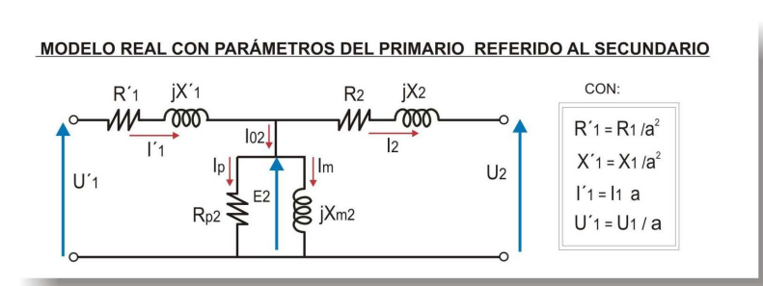
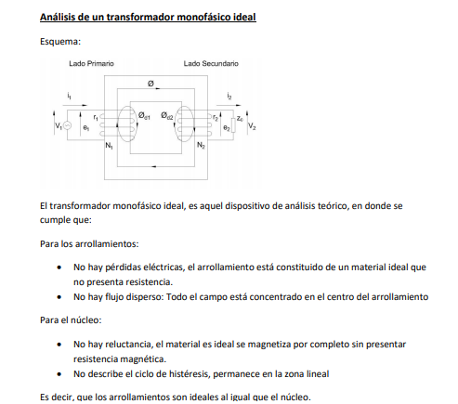
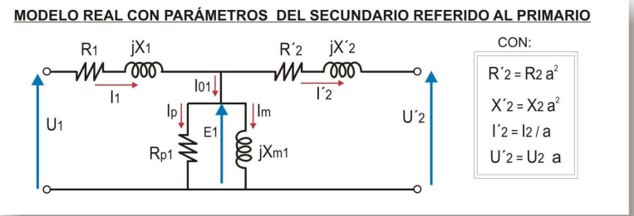
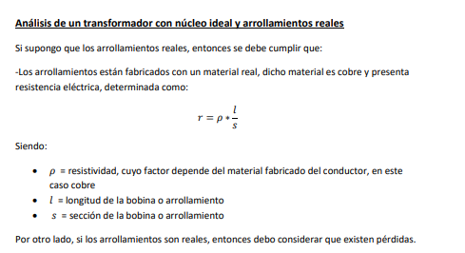
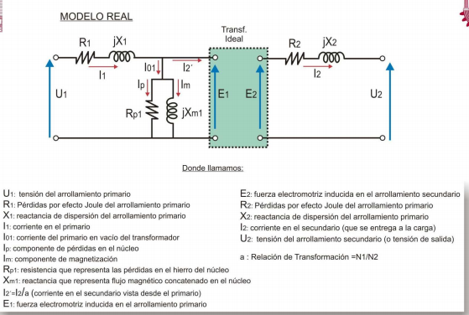

 |  |  |  |  |  |  |  |  |  |  |  |  |  |  |  |  |  |  |  |  |  | PERDIDAS EN MATERIAL

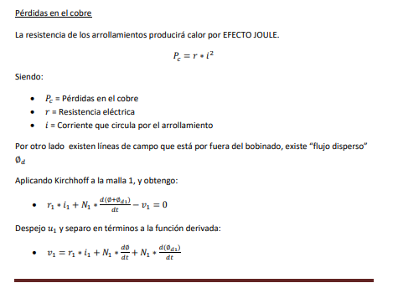

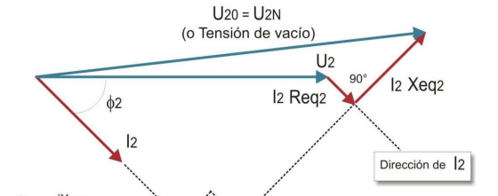

 |  |  |  |  |  |  |  |  |  |  |  |  |  |  |  |  |  |  |  |  |  | PERDIDAS POR EFECTO JOULE

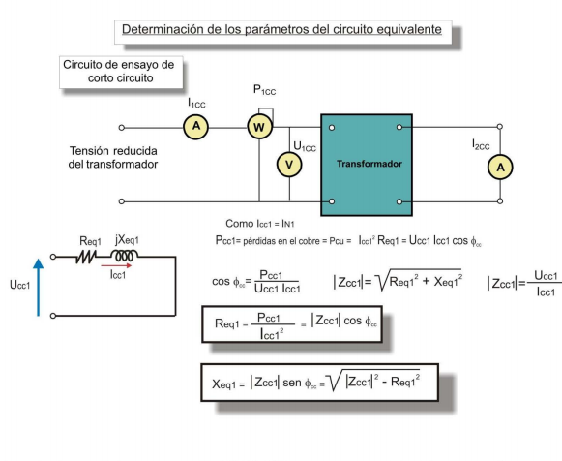
 |  | ensayo en vacio |  |  |  |  |  |  |  | ensayo en corto circuito

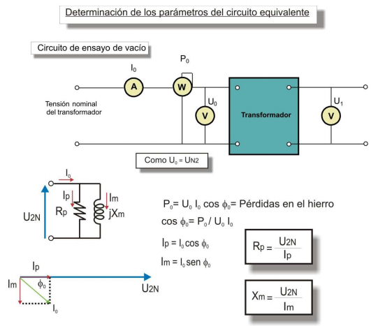

 |  |  | (ensayo en vacio) |  |  |  |  |  |  |  | (ensayo en corto circuito)
 | DATOS |  |  | RESULTADOS |  |  |  | DATOS |  |  | RESULTADOS
 |  |  |  | cos(angulo) | 0.275 |  |  |  |  |  |  |  |  |  | lado
 |  |  |  | angulo | 74.038 |  |  |  |  |  | cos(angulo) | 0.54545454545 | In1 | 27.5 | at
 | Coloque Po | 110 |  | Ip | 0.55 |  |  | Coloque Pcc (W) | 300 |  | angulo | 56.944 | In2 | 55 | bt
 | Coloque Uo | 200 |  | Im | 1.923 |  |  | Coloque Ucc (V) | 20 |  | Zcc | 0.72727272727
 | Coloque Io | 2 |  | Rp | 363.63636364 |  |  | Coloque Icc (A) | 27.5 |  | Requival.(AT) | 0.39669421488
 | Coloca Factor a | 2 |  | Xm | 104.00416017 |  |  | Coloca Factor a | 2 |  | Xequival.(AT) | 0.60955479692
 |  |  |  |  |  |  |  | colocar Sn(VA) | 11000
 | Coloque Vn1 o Vat | 400 |  |  | alta tension | baja tension |  | Colocar Vn1 o Vat | 400 |  |  | alta tension | baja tension |  |  |  | at | bt
 | Coloque Vn2 o Vbt | 200 |  | Rp | Rp=1454,54545454545 ohm | Rp=363,636363636364 ohm |  | Colocar Vn2 o Vbt | 200 |  | Requi. | Requi.=0,396694214876033 ohm | Requi.=0,0991735537190083 ohm |  |  | r | 0.39669421488 | 0.099173553719
 | COLOQUE Sn (VA) | 11000 |  | Xm | Xm=416,016640665627 ohm | Xm=104,004160166407 ohm |  |  |  |  | Xequi. | Xequi.=0,609554796917333 ohm | Xequi.=0,152388699229333 ohm |  |  | x | 0.60955479692 | 0.15238869923

 |  |  |  | TUS DATOS SON DE: | bt |  | TENER CUIDADO QUE LA COMPARACION SEA ENTRE Nº EXACTOS |  |  |  | TUS DATOS SON DE: | at

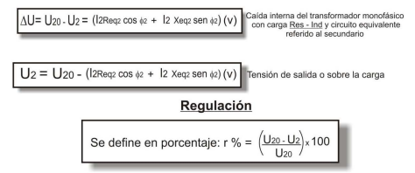
 |  |  | Regulacion |  |  |  |  |  |  | Rendimiento
 |  |  |  |  |  |  |  |  |  | DATOS

 | DATOS |  |  |  |  |  |  |  |  | Coloque donde se aplica la carga (at o bt) |  | bt

 |  |  |  |  |  |  |  |  |  | LOS DATOS SON DE ENSAYO CC?

 | COLOQUE DONDE SE APLICA LA CARGA (at o bt) | bt |  |  |  |  |  |  |  | LOS DATOS SON DEL ENSAYO VACIO?

 |  |  |  |  |  |  |  |  |  | En caso de tener, Coloque la Sn(VA) | 11000
 | LOS DATOS SON DEL ENSAYO CC?
 | LOS DATOS SON DEL ENSAYO VACIO? |  |  |  | RESULTADOS |  |  |  |  | Coloque Vnominal | 200 |  |  |  | RESULTADOS

 | Coloque la Unominal o Uvacio o Uo(V) | 200 |  |  | Reg(%)=3,43128913992881% |  |  | ME LO DICE EL EJERCICIO ( ME DICE EN AT O BT) |  | Coloque Po(hierro)W | 110 |  |  |  | Rend.= 0 %
 | Coloque la Requi.(ohm) | 0.099173553719 |  |  |  |  |  |  |  | Coloque la Requi.(ohm) | 0.099173553719
 | Coloque la Xequi.(ohm) | 0.15238869923 |  |  |  |  |  |  |  | Coloque la Xequi.(ohm) | 0.15238869923 |  |  |  | Angulo |  |  | 90
 | Coloque el coseno de fi | 0.7 |  |  | Angulo | 45.572995999 |  |  |  | En caso de tener, Coloque la Inominal(A) |  |  |  |  | I resultante de la carga |  |  | 0
 | En caso de tener, coloque la Sn | 11000 |  |  | I resultante | 38.5 |  |  |  | Coloque la demanda de la Q (sin %) |  |  |  |  | Pcobre |  |  | 0
 | Coloque porcentaje que demanda la Q relacionado a I (sin %) | 70 |  |  | U2 de la carga | 193.13742172 |  |  |  | Coloque cos de fi |  |  |  |  | U de la carga |  |  | 200
 | Coloque tipo de carga | 1 |  |  |  |  |  |  |  | Coloque tipo de carga | 1
 |  | 0 |  |  |  |  |  |  |  |  | 0
 |  | 0 |  |  |  |  |  |  |  |  | 0
 | En caso de tener, Inominal

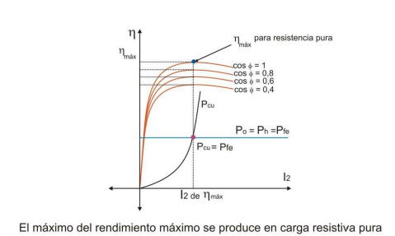
 |  |  |  |  |  |  |  |  |  | rendimiento maximo

 |  |  |  |  |  |  |  |  | Coloque donde se aplica la carga |  |  | bt
 |  |  |  |  |  |  |  |  |  |  |  |  |  | RESULTADOS
 |  |  |  |  |  |  |  |  |  | LOS DATOS SON DE ENSAYO CC?
 |  |  |  |  |  |  |  |  |  |  |  |  |  | RendMax.= 96,7504220758599 %
 |  |  |  |  |  |  |  |  |  | LOS DATOS SON DEL ENSAYO VACIO?

 |  |  |  |  |  |  |  |  |  | Coloque Vnominal(V) | 200

 |  |  |  |  |  |  |  |  |  | Coloque Po(hierro)(W) | 110
 |  |  |  |  |  |  |  |  |  | Coloque la Requi.(ohm) | 0.099173553719
 |  |  |  |  |  |  |  |  |  | Coloque la Xequi.(ohm) | 0.15238869923
 |  |  |  |  |  |  |  |  |  | Coloque cos de fi | 1 |  |  |  | Angulo |  | 0
 |  |  |  |  |  |  |  |  |  | Coloque tipo de carga |  |  |  |  | cos fi |  | 1
 |  |  |  |  |  |  |  |  |  |  |  |  |  |  | U2 max |  | 196.7
 |  |  |  |  |  |  |  |  |  |  | 1 |  |  |  | I max(A) |  | 33.3

